Sheet1
入库清单 |  |  |  |  | 箱单信息
义乌新库房地址：雪峰西路751号（高德导航义乌华鼎锦纶股份有限公司院里）接货电话：18072363466 上班时间：早8.30到晚19点， 收货人（客户代码CZ3187） |  |  | 客户代码:CZ3187
 |  |  | 运输方式:TIR卡航

 |  |  | CZ3187-0605-11

序号 | 产品信息 | 外箱箱唛 |  | 数量 | 图片 | 重量 | 体积 | 产品名 | 材质
1 | 30296-Y07U0001-A01 折叠床围栏 申购：PR2606050189 | CZ3187-0605-11-1 |  | 6 | 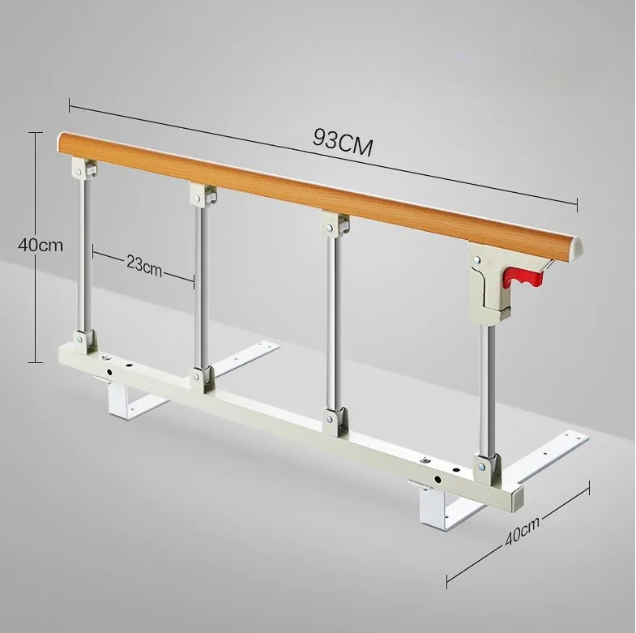 | 212.3 | 0.88 | 折叠床围栏 | 金属
 |  | CZ3187-0605-11-2 |  | 6
 |  | CZ3187-0605-11-3 |  | 6
 |  | CZ3187-0605-11-4 |  | 6
 |  | CZ3187-0605-11-5 |  | 6
 |  | CZ3187-0605-11-6 |  | 6
 |  | CZ3187-0605-11-7 |  | 6
 |  | CZ3187-0605-11-8 |  | 6
 |  | CZ3187-0605-11-9 |  | 6
 |  | CZ3187-0605-11-10 |  | 6
 |  | CZ3187-0605-11-11 |  | 6

 |  |  |  |  |  | 总重量 | 总体积 | 密度
 |  |  |  |  |  | 212.3 | 0.88 | 241.25

